支持率
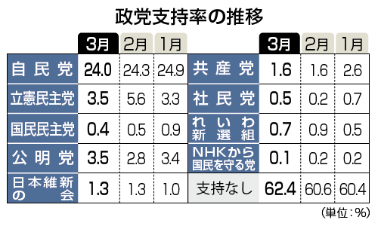

政党支持率は、自民党が前月比０．３ポイント減の２４．０％、立憲民主党は同２．１ポイント減の３．５％。以下、公明党３．５％、共産党１．６％、日本維新の会１．３％、れいわ新選組０．７％、社民党０．５％、国民民主党０．４％、ＮＨＫから国民を守る党０．１％で、「支持政党なし」は６２．４％だった。
調査は、新型コロナウイルスの影響で調査を中止した北海道を除く全国の１８歳以上の男女１９１３人を対象に個別面接方式で実施。有効回収率は６３．５％。

